D2 (dil dəyiş)
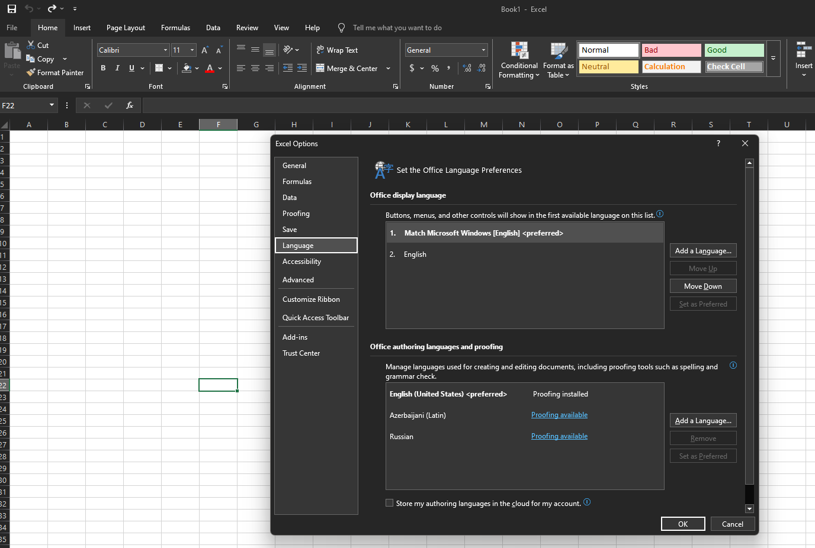

1) Excel dilini Option bölmədən dəyişdirmək mümkündür

D4 (cədvəl)
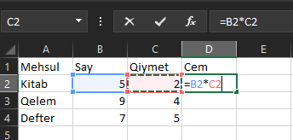
Mehsul | Say | Qiymet | Cem | 1) Cedvel yaradiriq
Kitab | 5 | 2 | 10
Qelem | 9 | 4 | 36
Defter | 7 | 5 | 35

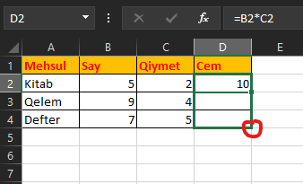
 |  |  |  | 2) Dusturu diger xanalarada tetbiq etmek ucun sag kuncden tutaraq asagi dogru cekirik yaxud 2 defe klikleyirik

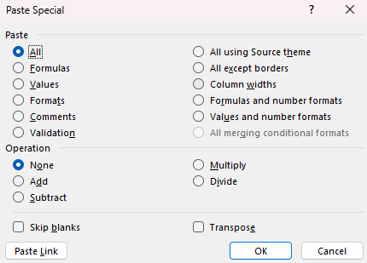
 |  |  |  | 3) Special Copy yeni xususi kopyalama etmek ucun istifade edilen duyme: İlk once kopyalayiriq sonra ise Ctrl + Alt + V basiriq
 |  |  |  | Bu qayda hemde bir xanaya elavə edilən kommenti digər seçili olan birdən çox xanalara tetbiq etmək mümkündür.

 |  |  |  | Sağ tərəfdə Column Width yazısı var. Əgər genişliyi azaldılan bir sütunun genişliyini digər sütunlara daşımaq istəyiriksə onda
 |  |  |  | genişliyi azaldılan xananı kopyalamalıyıq sonra Ctrl düyməsi ilə digər sütunları seçib Column Width yazısını klikləməliyik.

 |  |  |  | Transpose yazısı isə sətr və sütunların yerini dəyişdirmək üçündür. Cədvəli kopyalayaraq fərqli yerə yapışdırdıqda bu yazını
 |  |  |  | seçsək onda sətr və sütunların yeri fərqli olacaq.

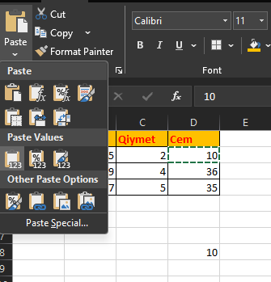
 |  |  |  | 4) Yaxud Sol küncdeki ikondan istifade ede bilerik.

 |  |  |  | Formati kocurmek ucun hemde Format Painter ikonundan da istifade etmek olar. Sol terefdeki ikondur bu.
 |  |  |  | Bu ikonu 2 defe klikledikde sonrada tekrar secmek mecburiyyetinde qalmiriq

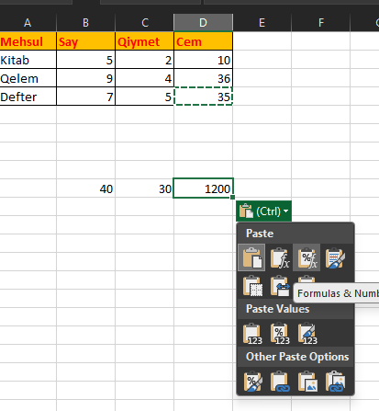
 |  |  |  |  | 5) Bu kopyalama qaydalari o vaxt lazim olurki, meselen uzun formullari tekrar yazmadan onlari kopyalayaraq
 |  |  |  |  | diger xanalara kocure bilek. Eger hem formati formati hem formulu kopyalamaq isteyirikse, bu zaman sadece
 |  |  |  |  | ALL demek lazimdir eger formatsiz sadece formulani kopayalamaq isteyirikse onda sadece formulani secmek lazimdir.

D6 (xeta tipleri)
1 | #DIV/0! | 5
2 | #REF! | 6 |  |  | Sütunu silmək üçün mausun sağ düyməsini klikləyərək DELETE sözünü seçmək lazımdır.
3 | #VALUE! | 8 | e
4 | #NUM!
5 | #N/A | 4 |  |  | 1 | Yanvar | Formulu yazdıqdan sonra C5 xanasında 1 yaxud 2 yaxud 3 seçdikdə bu indeksə uyğun dəyər B5 xanasında əks ediləcək.
6 | #NAME? |  | 7 | 8 | 2 | Fevral | Əgər olmayan 4 rəqəmini seçsək onda, xətanı görə bilərik.
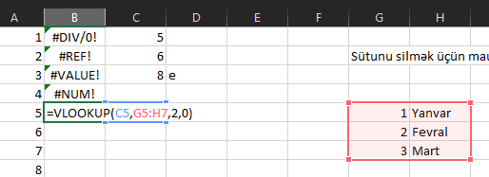
7 | #NAME? |  |  |  | 3 | Mart
8 | #NULL! |  | 7 | 8

 | Birinci Bu Asagidakilar oxunmalidir !

 | 1) sıfıra bölmə xətası
 | 2) bir ededi diger edede vurduqdan sonra hemin ededlerden biri silindikde xeta baş verir
 | 3) ededi stringe boldukde xeta baş verir
 | 4) menfi ededin kök altını SQRT() metodu ilə əladə etmək istədikdə xəta baş verir
 | 5) Excel-də VLOOKUP() metodu cədvəllərdə məlumatların uyğunluğunu yoxlamaq və əlaqəli məlumatları geri qaytarmaq üçün istifadə edilir.Əgər cədvəldə 1,2,3 sətrləri varsa və biz olmuyan 5ci sətri əldə etmək
 | istəsək onda xəta əldə edərik. Bunu nümunə göstərdikdə başa düşmək mümkündür.
 | 6) Name xətası - bu xəta bir çox fərqli hallarda baş verir. Məsələn, SUM() metodunun adını hesablama başa çatdıqdan sonra SUn() etsək onda AD xətası əldə edəcəyik.
 | Məsələn, funksiyaların içində stringləri cüt dırnaq içində yazmaq lazım gəldiyi halda bunu belə etməsək Name xətası alarıq.
 | 8) NULL xətası - Məsələn SUM() metodunun içində xanaların diapazonunu seçdikdə bu xana adları CÜT dırnaq ilə ayrılır ancaq bu simvolu unutsaq onda NULL xətası alarıq.
 | 9) Xarici mənbədən excel-ə data çağırdıqda yəni İMPORT etdikdə xəta baş verərsə onda belə bir xəta əldə edə bilərik: #GETTING_DATA
 | Burada o haqqda numune yoxdur.

D7 İF
IF
AND
OR
IFERROR

1) Yuxarida uc dene excel emri gosterilmisdir. Bunlar funksiyalardir. Funksiyalarin parametrileri vardir
Bu parametrler vergul indikatoru ile bir birlerinden ayrilirlar. Bu indikator OS den asili olaraq noqteli vergulde
ola biler. Asagidaki sekilde hemin indikatorun nece deyisdirilmesi gosterilmisdir.
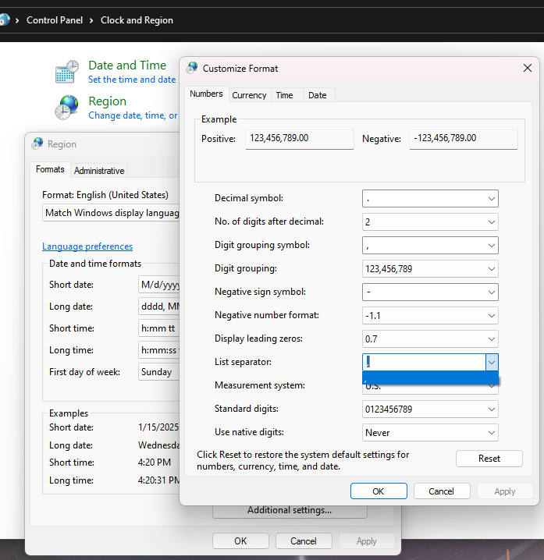

1) IF ile xanadaki deyerin meselen 5 olub olmadigini yoxlaya ve basqa bir xanaya eger 5-dirse onda Besdir eks halda Bes deyil yazsin deyə bilərik.
Asagidaki sekilde acilan pencere hemise yaxsi variant deyildir cunki ic ice funksiyalar yazmaq olmur.

5 | Beşdir
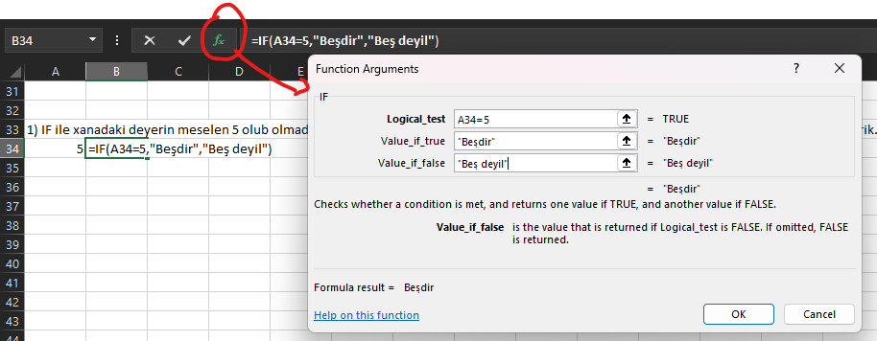

10 | Kicikdir

2) Şərtlər qoşan zaman müqayisə operatorlardan istifadə etmək olar: IF(A65>=20, "Boyukdur", "Kicikdir")
< | Kicikdir
> | Boyukdur
<= | Kicik beraberdir
>= | Boyuk beraberdir
= | beraberdir
<> | beraber deyil

3) Yaxud IF içində İF yazaraq yeni bir sorğu yarada bilərik
10 | Beraberdir

TRUE və FALSE Excel-də məntiqi (logical) dəyərlərdir və şərtli funksiyalar və dəyərlər ilə işləyərkən istifadə olunur: |  | Məntiqi vurma AND | TRUE | TRUE | FALSE | 0
TRUE: Həqiqət dəyəri, yəni doğru vəziyyəti bildirir. Məsələn, =A1>B1 funksiyası TRUE qaytarar, əgər A1 hüceyrəsinin dəyəri B1-dən böyükdürsə. |  | Məntiqi toplama OR | TRUE | FALSE | FALSE | 1
FALSE: Yanlış dəyəri, yəni səhv vəziyyəti bildirir. Məsələn, =A1<B1 funksiyası FALSE qaytarar, əgər A1 hüceyrəsinin dəyəri B1-dən kiçik deyilsə.

T2
İşçi | Əmək haqqı | Stajı | Xəstəlik vərəqəsinə görə ödəniləcək məbləğ
Mustafayev Kamal | ₼ 2,000.00 | 2 il | ₼ 1,200.00
Səfərova Arzu | ₼ 2,258.00 | 8 il | ₼ 1,806.40
Kubişov Seymur | ₼ 669.00 | 13 il | ₼ 669.00
Abdullayev Abdulla | ₼ 980.00 | 10 il | ₼ 784.00
Ələkbərov Aydın | ₼ 2,034.00 | 3 il | ₼ 1,220.40
Əliyev Aydın | ₼ 2,285.00 | 4 il | ₼ 1,371.00
Rüstəmov Vüsal | ₼ 1,022.00 | 11 il | ₼ 817.60
Yaqubov Aydın | ₼ 1,708.00 | 20 il | ₼ 1,708.00

İşçinin 8 ilədək stajı olduqda əmək haqqının 60%, 8 ildən 12 ilədək olduqda əmək haqqının 80%-i, 12 il və daha çox olduqda isə əmək haqqının 100%-i ödənilir

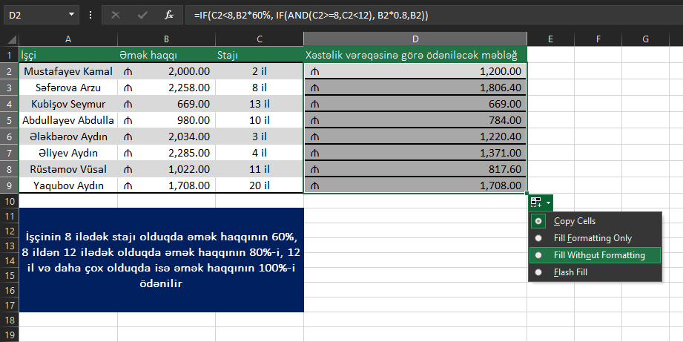

Format korlanmasın deyə Şəkildəki kimi FİLL WITHOUT FORMATING yazısını seçmək lazımdır.

IF(C2<8,B2*60%, IF(AND(C2>=8,C2<12), B2*0.8,B2))

T3
Şərtlər | Vergi hesablaması
Qeyri-neft sektoru |  | * | Sektor | Gross Maaş | Gəlir vergisi
X<=8000 | X*0 | * | Neft sektoru | 1000 | 112
X>8000 | (X-8000)*14% | *
Neft sektoru |  | *
X<=200 | X*0 |  | a) Qeyri neft sektorunda maas 8000 den azdirsa vergi yoxdur
200<X<=2500 | (X-200)*14% |  | b) Qeyri neft sektorunda maas 8000 den coxdursa vergi 14%
X>2500 | (X-2500)*25%+2500*14%
 |  |  | c) Neft sektorunda maas 200 den azdirsa vergi yoxdur
 |  |  | d) Neft sektorunda maas 200 den cox 2500 den azdirsa vergi 14%
 |  |  | e) Neft sektorunda maas 2500 den coxdursa vergi bu dustura esasen hesablanir - (X-2500)*25%+2500*14%

 |  |  | IF(D3="Qeyri-neft sektoru", IF(E3<=8000,0,(E3-8000)*14%), IF(D3="Neft sektoru", IF(E3<=200,0, IF(AND(E3>200,E3<=2500), (E3-200)*0.14, (E3-2500)*0.25+2500*0.14))))

2) DROP DOWN LIST necə yaratmaq olar ? İlk öncə xananı seçirik sonra Alətlər dəstindən DATA -nı seçərək, DATA VALİDATİON sözünə basırıq.
Sonra ALLOW yazilan yerden LİST seçimini edərək SOURCE sahəsinə aşağı şəkildə olduğu kimi cümlələrimizi əlavə edirik və OK deyirik.

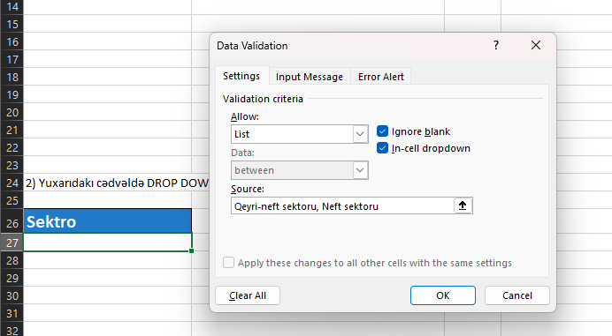
Sektro
Neft sektoru

